cb detail
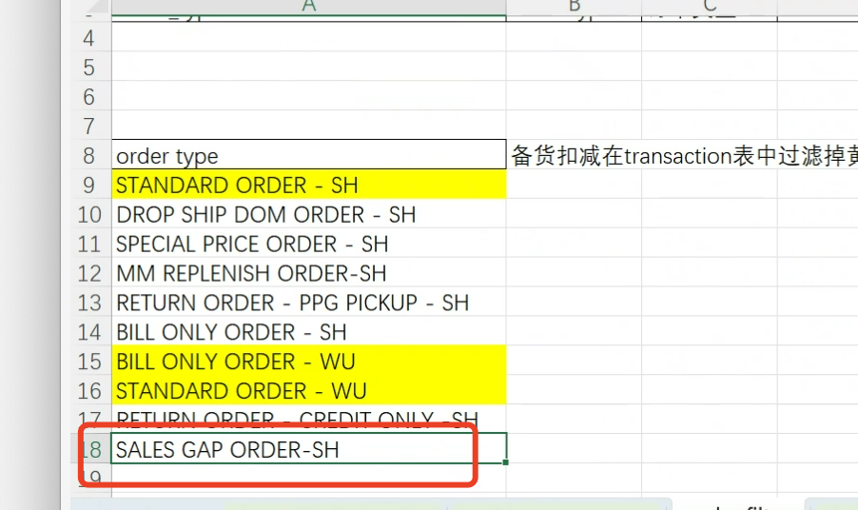
返回目录 | 表名 | dw_cb_detail
数据库列名 | Report列名 | 描述 | 数据类型 | 主外键类型 | 是否必填 | 数据来源 | 逻辑说明
business_type |  | 商业模式 | varchar(255) |  |  | dw_transaction_detail_report | 第0步：channel in (‘MM’,’MSO’), 其中order type in （"STANDARD ORDER - SH，BILL ONLY ORDER - WU，STANDARD ORDER - WU"),"补货“；other，”回购“。 | 黄色是补货、其他是回购（备货扣减）
customer_code | 经销商号 | 客户号 | varchar(255) |  | 是 | dw_transaction_detail_report | replace(t.customer_code,'CN','')
customer_name | 经销商名 | 客户名 | varchar(255) |  |  | dw_transaction_detail_report | 直取
sales_month | date | 年月 | varchar(255) |  |  | dw_transaction_detail_report | 直取
proj_name | 项目名称 | 项目中文名称 | varchar(255) |  |  | dw_transaction_detail_report | 直取
proj_name_en | 项目英文名 | 项目英文名 | varchar(255) |  |  | dw_transaction_detail_report | 直取
vendor_code | vendor_code | 服务商编号 | varchar(255) |  |  | dw_transaction_detail_report | 直取
vendor_name | vendor_name | 服务商名称 | varchar(255) |  |  | dw_transaction_detail_report | 直取
channel | Channel | varchar(255) | varchar(255) |  |  | dw_transaction_detail_report | 直取upper(channel)
district | District | varchar(255) | varchar(255) |  |  | dw_transaction_detail_report | 直取
item_code |  |  | varchar(255) |  |  | dw_transaction_detail_report | 直取
item_code_ppg | item_code_ppg | item_code_ppg | varchar(255) |  |  | ods_item_maping_cb_df | 其中item_code匹配获得item_code_ppg
category |  |  | varchar(255) |  |  | dw_transaction_detail_report | 直取
category_brand |  |  | varchar(255) |  |  | dw_transaction_detail_report | 直取
category_product type |  |  | varchar(255) |  |  | dw_transaction_detail_report | 直取
report_brand_group | sales报告产品组 | sales报告产品组 | varchar(255) |  |  | dw_transaction_detail_report | 直取
report_brand_name |  |  | varchar(255) |  |  | dw_transaction_detail_report | 直取
sales_qty |  |  | decimal(19,4) |  |  | dw_transaction_detail_report | 直取
service_fee | 服务费 | 服务费 | decimal(19,4) |  |  | ods_item_maping_cb_df | 根据item_code、proj_name匹配所属时间区间的对应服务费
service_rate | 总服务商服务费率 | 总服务商服务费率 | decimal(19,4) |  |  | ods_item_maping_cb_df | 根据item_code、proj_name匹配所属时间区间的对应费率
rebate_rate | 主机厂/集团返利率 | 主机厂/集团返利率 | decimal(19,4) |  |  | ods_item_maping_cb_df | 根据item_code、proj_name匹配所属时间区间的对应费率
commision_fee_rate | 代理商服务费率 | 代理商服务费率 | decimal(19,4) |  |  | ods_item_maping_cb_df | 根据item_code、proj_name匹配所属时间区间的对应费率
reward_rate | 奖励金率 | 奖励金率 | decimal(19,4) |  |  | ods_item_maping_cb_df | 根据item_code、proj_name匹配所属时间区间的对应费率
bs_price | 门店价格 | 门店价格 | decimal(19,4) |  |  | ods_item_maping_cb_df | 根据item_code、proj_name匹配所属时间区间的对应门店价格
is_flag | 是否带标签 | 是否带标签 | varchar(255) |  |  | dw_transaction_detail_report | 仅保留order type not in "STANDARD ORDER - SH BILL ONLY ORDER - WU STANDARD ORDER - WU" and channel in (‘MM’,’MSO’)计算 第1步：匹配ods_item_flag_df.item_code，如果is_flag='是'则该字段为‘是’ 其他根据项目走，剩余的为否 第2步： svc匹配规则根据dw_svc_detail.item_code_ppg优先匹配table_type='sh'按照日期区间获得svc pc=(sales_value-svc*invoice qty)；如果还匹配不到，到当月的dw_sales_pc_customer中根据item计算svc：svc=(sales_value-pc)/sales_qty 第4步：dw_item_maping_distributor.item_code_ppg匹配获得经销商价格（其中starting_date<=sales_date-1<=ending_date)
pc | 利润率 | 利润率 | decimal(19,4) |  |  | dw_svc_detail
sales_value |  |  | decimal(19,4) |  |  | dw_transaction_detail_report
distributor_price | 经销商备货价格 | 经销商备货价格 | decimal(19,4) |  |  | dw_item_mapping_distributor
sales_volumn | sales_volumn | sales_volumn | decimal(19,4) |  |  | dw_transaction_detail_report
ship_to_code |  |  |  |  |  | dw_transaction_detail_report
warehouse_code |  |  |  |  |  | dw_transaction_detail_report
svc |  |  | decimal(19,4) |  |  | dw_svc_detail
data_resource |  | 数据来源 | varchar(255) |  | 是
etl_time |  | ETL更新时间 | datetime |  | 是

 | 集采项目补足率 | 绿色 | sales_value
 |  | 蓝色 | distributor_price | qty
 | 出加价率表 | sales_value/distributor_price*qty | vendor+project+brand | 按照去年全年算 |  | 分子分母保留，绝对值

 | 加价率2 | sales_value/bs_price*qty | mm项目
 |  |  | mso的bs_price是空的

INSERT INTO fine_dw.dw_cb_detail( business_type, customer_code, customer_name, sales_month, proj_name, proj_name_en, vendor_code, vendor_name, channel, district, item_code, item_code_ppg, category, category_brand, category_product_type, report_brand_group, report_brand_name, sales_qty, service_fee, service_rate, rebate_rate, commision_fee_rate, reward_rate, bs_price, is_flag, pc, sales_value, distributor_price, sales_volume, ship_to_code, warehouse_code, data_resource, etl_time ) with t as( select cb.item_code_ppg, isflag.is_flag as is_flag1, t.* from fine_dw.dw_transaction_detail_report t LEFT JOIN fine_dw.dw_item_mapping_cb cb on cb.item_code = t.item_code and cb.proj_name = t.proj_name_en and cb.channel = t.channel and DATE_FORMAT(STR_TO_DATE(cb.update_time, '%Y%m%d'), '%Y%m') = t.sales_month -- 第1步：匹配ods_item_flag_df.item_code，如果is_flag='是'则该字段为‘是’ -- 其他根据项目走，剩余的为否 left join fine_dw.dw_item_flag isflag on isflag.item_code = t.item_code -- where t.customer_code = '166741' -- and t.vendor_code = '179255' ) select ordername.order_type_name as business_type, replace(t.customer_code,'CN','') AS customer_code, t.customer_name, t.sales_month, t.proj_name, t.proj_name_en, t.vendor_code, t.vendor_name, UPPER(t.channel) AS channel, t.district, t.item_code, t.item_code_ppg, t.category, t.category_brand, t.category_product_type, t.report_brand_group, t.report_brand_name, case when t.sales_value<0 and t.sales_qty is null then t.credit_qty else t.sales_qty end as sales_qty, cost.service_fee, cost.service_rate, cost.rebate_rate, cost.commision_fee_rate, cost.reward_rate, cost.bs_price, case when t.is_flag1 is not null then t.is_flag1 else t.is_flag end as is_flag , -- case when svc.svc is null then svc2.svc else svc.svc end as svc, case when svc.svc is null then (sales_value-svc2.svc*t.sales_qty) else (sales_value-svc.svc*t.sales_qty) end as pc, -- pc=(sales_value-svc*invoice qty) t.sales_value, d.distributor_price, t.sales_volume, t.ship_to_code, t.warehouse_code, 'exc

